1_bezerro_1am
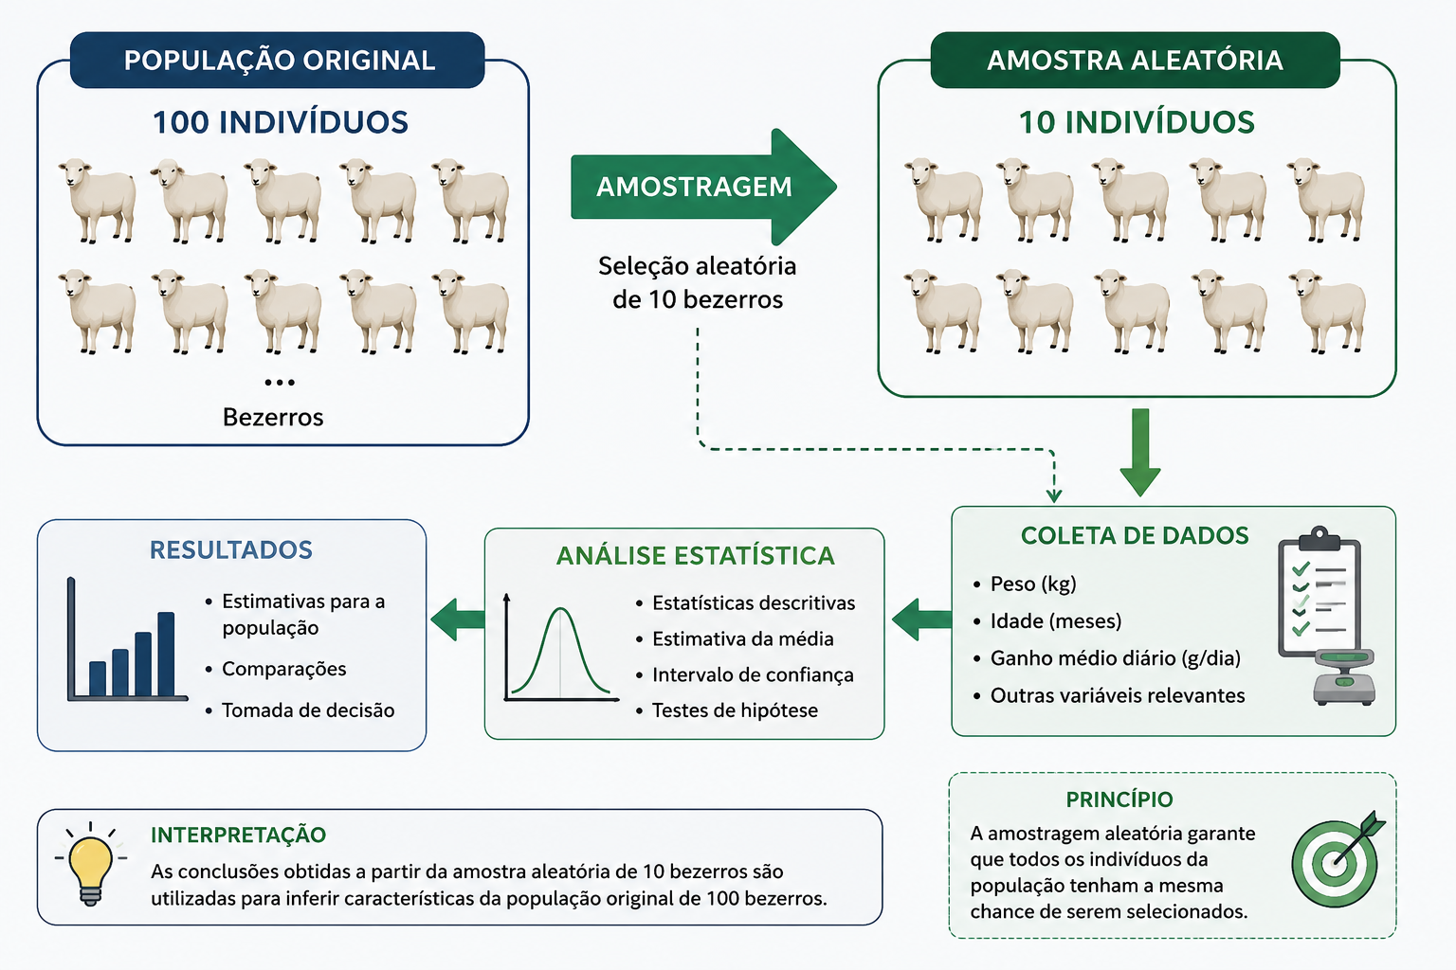
peso
178
199
182
186
188
191
189
185
174
158

